Dimensionamento
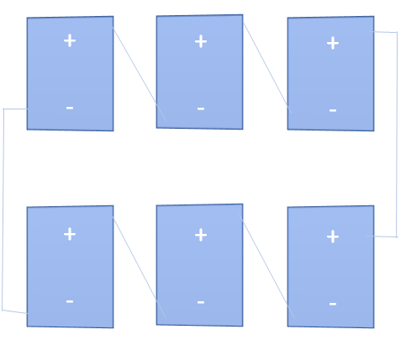
Dados do inversor: |  | Imax-curto [A] | Faixa de tensão MPP [V] |  | Vmax [V] | Pmax [Wp] | Vmin [V] | Pmin [Wp] |  | Potência a ser suprida: [W]
 |  | 40.5 | 320 | 800 | 1000 | 12,500.00 | 200 | - |  | 10,000.00

Dados do módulo: |  | Ipmax [A] | Vpmax [V] | Pmax [W] | Vmin |  |  |  |  | 1 Inversor de 12kWp
 |  | 8.729 | 34.900 | 310.842 | 30.516
X1 | Agrupamento de módulos em série
X2 | Agrupamento de módulos em paralelo
Variáveis: | X1 | X2
 | 17 | 2

F.Objetiva (Potência): | 10,357.309 | Tensão de saída do sistema: |  |  | 593.3023
Número de módulos: | 34 | Corrente de saída do sistema: |  |  | 17.4571
Máximizar: ( Icurto*X2)*(Vmax*X1)*eficiencia(modulo e inversor)

Restrições | Variável |  | Equação
Icurto*X2 <= Imax | 8.729 | 2 | 17.46 | <= | 40.50
Vmax*X1 <= MPPmax | 34.900 | 17 | 593.30 | <= | 800.00
Vmax*X1 >= MPPmin | 34.900 | 17 | 593.30 | >= | 320.00
Vmin*X1 >= MPPmin | 30.516 | 17 | 518.77 | >= | 320.00
( Ipmax*X2)*(Vpmax*X1) |  | Pot | 10,357.31 | >= | 10,000.00
( Ipmax*X2)*(Vpmax*X1) |  | Pot | 10,357.31 | <= | 12,500.00

 |  |  |  |  |  |  |  | 0 | 5 anos

